25-08
 |  |  |  |  | Reporte diario de obra (RDO)

 |  |  |  |  | Marcobre

Contrato N.º |  | : |  |  |  |  |  | Fecha de RDO |  |  |  | : | 2026-08-25 |  |  |  |  |  | Semana03 |  |  |  |  |  |  |  |  |  |  |  |  | Condiciones del clima
Contratista |  | : | PROMCOSER |  |  |  |  | RDO N.º |  |  |  | : | 028 |  |  |  |  |  |  |  |  |  |  |  |  |  |  |  |  |  |  | T mín. |  | 12°
Ubicación |  | : | Marcona |  |  |  |  | Turno |  |  |  | : | Día |  |  |  |  |  |  |  |  |  |  |  |  |  |  |  |  |  |  | T máx. |  | 25°
Fecha de Inicio |  | : | 2026-08-25 |  |  |  |  | Regimen |  |  |  | : | 6X1 |  |  |  |  |  |  |  |  |  |  |  |  |  |  |  |  |  |  | Viento |  | 18Km/h
 |  |  |  |  |  |  |  |  |  |  |  |  |  |  |  |  |  |  |  |  |  |  |  |  |  |  |  |  |  |  |  | Lluvia |  | --

Cuadrilla de Bancoductos Rampa Sur |  |  |  |  |  |  |  |  |  |  |  |  |  |  |  |  |  | Cuadrilla de Banco ductos Rampa Norte
Mano de Obra |  |  |  |  |  |  |  |  |  |  | Horas en stand by |  |  |  |  |  |  | Mano de Obra |  |  |  |  |  |  |  |  |  |  |  |  |  | Horas en stand by
Descripcion |  | Cant. |  | hh/día |  | hh ant. | hh act. |  | hh acum. |  | hh ant. |  | hh act. |  | hh acum. |  |  | Descripcion |  |  |  | Cant. |  | hh/día |  | hh ant. |  | hh act. |  | hh acum. |  | hh ant. |  | hh act. |  | hh acum.
Operador de retro/minicargador |  | 1.00 |  | 9.50 |  | 0.00 | 9.50 |  | 9.50 |  | 0.00 |  |  |  | 0.00 |  |  | 0 |  |  |  | 0.00 |  | 10.15 |  | 0.00 |  | 0.00 |  | 0.00 |  | 0.00 |  |  |  | 0.00
Operario Civil |  | 1.00 |  | 9.50 |  | 0.00 | 9.50 |  | 9.50 |  | 0.00 |  |  |  | 0.00 |  |  | 0 |  |  |  | 0.00 |  | 10.15 |  | 0.00 |  | 0.00 |  | 0.00 |  | 0.00 |  |  |  | 0.00
Operario Mecánico / Eléctrico |  | 1.00 |  | 9.50 |  | 0.00 | 9.50 |  | 9.50 |  | 0.00 |  |  |  | 0.00 |  |  | 0 |  |  |  | 0.00 |  | 10.15 |  | 0.00 |  | 0.00 |  | 0.00 |  | 0.00 |  |  |  | 0.00
Oficial |  | 1.00 |  | 9.50 |  | 0.00 | 9.50 |  | 9.50 |  | 0.00 |  |  |  | 0.00 |  |  | 0 |  |  |  | 0.00 |  | 10.15 |  | 0.00 |  | 0.00 |  | 0.00 |  | 0.00 |  |  |  | 0.00
Ayudante |  | 3.00 |  | 9.50 |  | 0.00 | 28.50 |  | 28.50 |  | 0.00 |  |  |  | 0.00 |  |  | 0 |  |  |  | 0.00 |  | 10.15 |  | 0.00 |  | 0.00 |  | 0.00 |  | 0.00 |  |  |  | 0.00
Conductor de camioneta |  | 1.00 |  | 9.50 |  | 0.00 | 9.50 |  | 9.50 |  | 0.00 |  |  |  | 0.00 |  |  | 0 |  |  |  | 0.00 |  | 10.15 |  | 0.00 |  | 0.00 |  | 0.00 |  | 0.00 |  |  |  | 0.00
Conductor minivan |  | 1.00 |  | 9.50 |  | 0.00 | 9.50 |  | 9.50 |  | 0.00 |  |  |  | 0.00 |  |  | 0 |  |  |  | 0.00 |  | 10.15 |  | 0.00 |  | 0.00 |  | 0.00 |  | 0.00 |  |  |  | 0.00
Conductor camión baranda |  | 1.00 |  | 9.50 |  | 0.00 | 9.50 |  | 9.50 |  | 0.00 |  |  |  | 0.00 |  |  | 0 |  |  |  | 0.00 |  | 10.15 |  | 0.00 |  | 0.00 |  | 0.00 |  | 0.00 |  |  |  | 0.00
Vigía |  | 1.00 |  | 9.50 |  | 0.00 | 9.50 |  | 9.50 |  | 0.00 |  |  |  | 0.00 |  |  | 0 |  |  |  | 0.00 |  | 10.15 |  | 0.00 |  | 0.00 |  | 0.00 |  | 0.00 |  |  |  | 0.00
Supervisor |  | 1.00 |  | 9.50 |  | 0.00 | 9.50 |  | 9.50 |  | 0.00 |  |  |  | 0.00 |  |  | 0 |  |  |  | 0.00 |  | 10.15 |  | 0.00 |  | 0.00 |  | 0.00 |  | 0.00 |  |  |  | 0.00
Supervisor de seguridad |  | 1.00 |  | 9.50 |  | 0.00 | 9.50 |  | 9.50 |  | 0.00 |  |  |  | 0.00 |  |  | 0 |  |  |  | 0.00 |  | 10.15 |  | 0.00 |  | 0.00 |  | 0.00 |  | 0.00 |  |  |  | 0.00
ingeniero de calidad |  | 1.00 |  | 9.50 |  | 0.00 | 9.50 |  | 9.50 |  | 0.00 |  |  |  | 0.00 |  |  | 0 |  |  |  | 0.00 |  | 10.15 |  | 0.00 |  | 0.00 |  | 0.00 |  | 0.00 |  |  |  | 0.00
 |  |  |  |  |  | 0.00 | 0.00 |  | 0.00 |  | 0.00 |  |  |  | 0.00 |  |  | 0 |  |  |  | 0.00 |  | 10.15 |  | 0.00 |  | 0.00 |  | 0.00 |  | 0.00 |  |  |  | 0.00
Total |  | 14.00 |  |  |  | 0.00 | 133.00 |  | 133.00 |  | 0.00 |  | 0.00 |  | 0.00 |  |  | Total |  |  |  | 0.00 |  |  |  | 0.00 |  | 0.00 |  | 0.00 |  | 0.00 |  | 0.00 |  | 0.00

Descripción de las actividades mas relevantes del día
Actividades programadas (Partidas) |  |  |  |  |  |  |  |  |  |  |  |  |  |  |  |  | Und. |  | Metrado |  | Prog. |  | Ejecutado |  |  | Acumulado |  |  | Por ejecutar |  |  | % Avance
 |  |  |  |  |  |  |  |  |  |  |  |  |  |  |  |  |  |  |  |  |  |  |  |  |  |  |  |  |  |  |  | día |  |  | total
RAMPA SUR
BANCO DUCTO EN CAMINO
EXCAVACIÓN DE ZANJA CON RETROEXCAVADORA 0.60 X 0.80M |  |  |  |  |  |  |  |  |  |  |  |  |  |  |  |  | M3 |  | 76.8 |  | 0 |  | 0 |  |  | 54 |  |  | 22.8 |  |  | 7.00 |  |  | 70.31%
PERFILADO Y NIVELACION DE TERRENO |  |  |  |  |  |  |  |  |  |  |  |  |  |  |  |  | ML |  | 160 |  | 10 |  | 10 |  |  | 110 |  |  | 50 |  |  | 6.00 |  |  | 68.75%
COLOCACION DE CAMA DE ARENA E=0.20 |  |  |  |  |  |  |  |  |  |  |  |  |  |  |  |  | ML |  | 160 |  | 10 |  | 10 |  |  | 110 |  |  | 50 |  |  | 6.00 |  |  | 68.75% |  |  |  | 110/5
INSTALACIÓN DE BANCODUCTOS |  |  |  |  |  |  |  |  |  |  |  |  |  |  |  |  | UND. |  | 160 |  | 30 |  | 31 |  |  | 110 |  |  | 50 |  |  | 6.00 |  |  | 68.75% |  |  |  | 22
ELIMINACION DE MATERIAL EXCEDENTE |  |  |  |  |  |  |  |  |  |  |  |  |  |  |  |  | m3 |  | 76.8 |  | 15 |  | 15 |  |  | 30 |  |  | 46.8 |  |  | 7.00 |  |  | 39.06%
SUMINISTRO DE BUZON DE PASO |  |  |  |  |  |  |  |  |  |  |  |  |  |  |  |  | UND. |  | 8 |  | 8 |  | 8 |  |  | 8 |  |  | 0 |  |  | 6.00 |  |  | 100.00%
BANCO DUCTO EN VIA |  |  |  |  |  |  |  |  |  |  |  |  |  |  |  |  |  |  |  |  |  |  |  |  |  |  |  |  |  |  |  | 7.00
EXCAVACIÓN DE ZANJA CON RETROEXCAVADORA 0.60 X 1.00M |  |  |  |  |  |  |  |  |  |  |  |  |  |  |  |  | M3 |  | 11.52 |  | 11.52 |  | 19.44 |  |  | 19.44 |  |  | -7.92 |  |  | 7.00 |  |  | 168.75%
INSTALACIÓN DE BANCODUCTOS |  |  |  |  |  |  |  |  |  |  |  |  |  |  |  |  | UND. |  | 24 |  | 24 |  | 36 |  |  | 36 |  |  | -12 |  |  | 7.00 |  |  | 150.00%
PERFILADO Y NIVELACION DE TERRENO |  |  |  |  |  |  |  |  |  |  |  |  |  |  |  |  | ML |  | 24 |  | 24 |  | 36 |  |  | 24 |  |  | 0 |  |  | 7.00 |  |  | 100.00%
COLOCACION DE CAMA DE ARENA E=0.20 |  |  |  |  |  |  |  |  |  |  |  |  |  |  |  |  | ML |  | 24 |  | 24 |  | 36 |  |  | 24 |  |  | 0 |  |  | 7.00 |  |  | 100.00%
RELLENO Y COMPACTACION EN CAPAS DE 20MM ,AFIRMADO |  |  |  |  |  |  |  |  |  |  |  |  |  |  |  |  | m3 |  | 11.52 |  | 11.52 |  | 11.52 |  |  | 11.52 |  |  | 0 |  |  | 7.00 |  |  | 100.00%
SUMINISTRO DE AFIRMADO |  |  |  |  |  |  |  |  |  |  |  |  |  |  |  |  | m3 |  | 5.76 |  | 5.76 |  | 5.76 |  |  | 5.76 |  |  | 0 |  |  | 7.00 |  |  | 100.00%
RAMPA NORTE
BANCO DUCTO EN CAMINO |  |  |  |  |  |  |  |  |  |  |  |  |  |  |  |  | UND.
SUMINISTRO DE AFIRMADO |  |  |  |  |  |  |  |  |  |  |  |  |  |  |  |  | UND. |  | 46.08 |  | 15 |  | 15 |  |  | 15 |  |  | 31.08 |  |  | 2.00 |  |  | 32.55%
Registro de interferencias |  |  |  |  |  |  |  |  |  |  |  |  |  |  |  |  |  |  |  |  |  |  |  |  |  |  |  |  | 0
Atribuible a AESA |  |  |  |  |  |  |  |  |  |  |  |  |  |  |  |  |  | Atribuible a PROMCOSER
------------------------------------- |  |  |  |  |  |  |  |  |  |  |  |  |  |  |  |  |  | -------------------------------------
Observaciones
Estado de Frentes Operativos: Sector Rampa Sur(Conclusión Parcial):Trabajos de movimiento de tierras e instalación de bancoductos ejecutados a la fecha. Sector HAUG / Oficinas AESA (Pendiente): Programada la partida de excavación e instalación de bancoductos en vía. Sector Rampa Norte (En Ejecución): Inicio y despliegue de actividades operativas conforme al plan de trabajo. Sector Rampa Norte (Preparativos y Liberación): Con miras al inicio de los trabajos programados para el 26 de agosto, se ejecutó el ploteo y posicionamiento estratégico de la retroexcavadora en la zona. Asimismo, el equipo técnico realizó los trabajos de topografía, reconocimiento y replanteo de la zona de excavación. En paralelo, se gestionó con la supervisión de AESA la definición de los puntos sombra y la ubicación del almacén provisional, se relalizo el traslado y almacenamiento seguro de los bancoductos. En cantera (marcona), se viene cumpliendo con la fabricacion de los buzones de paso.

Incidencias de seguridad

Puntos criticos
1. Riesgos identificados

2. Plan de acción

Actividades Contributivas / Adicionales

Reporte de Seguridad
REPORTE DIARIO DE ACTIVIDADES DE SSOMA |  |  |  |  |  |  | FECHA: |  |  | 2026-08-25
REPORTE DIARIO DE ACTIVIDADES DE SSOMA 📅 25/08/2026 🍃 1. Control de Alcohol y Drogas ✅ Se ejecutó la prueba de alcotest al 100 % del personal de PROMCOSER antes del inicio de la jornada laboral. 👷 Personal evaluado: 08 trabajadores. 🟢 Resultados: 08 resultados negativos (100 % de cumplimiento). 🎓 2. Charlas y Capacitaciones 🗣️ Buenos Días Mina Justa (BDMJ) 📚 Tema: pare, piensa y actua 🔍 3. Inspecciones y Verificaciones en Campo 🚧 Bancoductos Sur 💻 4. Actividades Administrativas 📄 se realizaron todos los documentos de gestion con respecto a seguridad.
Reporte de Calidad

 | Fotografia N°01 |  |  |  |  |  |  |  |  |  |  |  |  |  |  |  |  | Fotografia N°02
 | 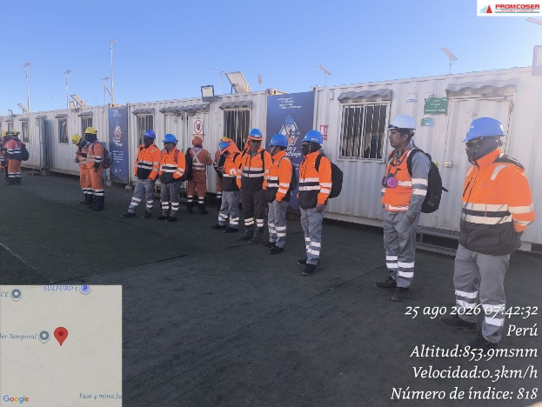 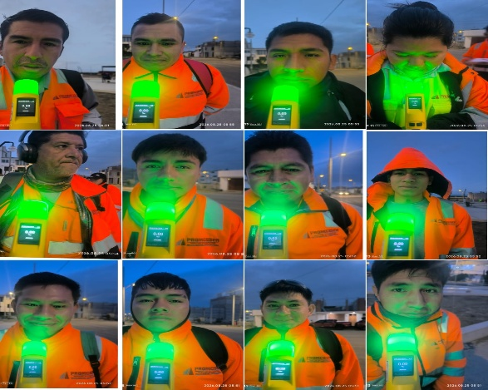 |  |  |  |  |  |  |  |  |  |  |  |  |  |  |  |  | 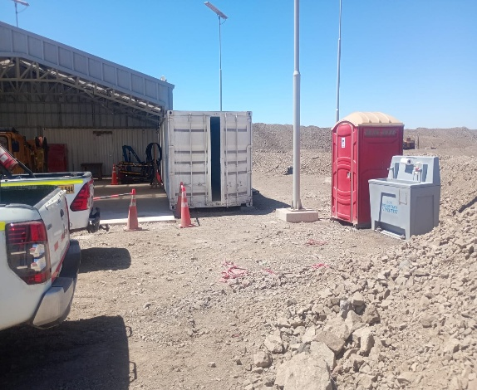 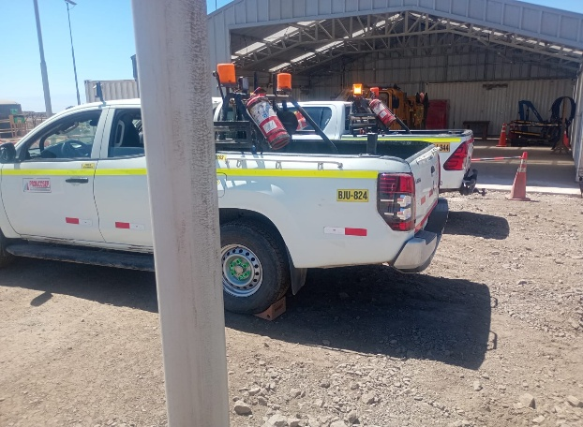

 | charla de seguridad y prueba de alcotets |  |  |  |  |  |  |  |  |  |  |  |  |  |  |  |  | zona de punto sombra y parqueo de unidades rampa norte

 | Fotografia N°01 |  |  |  |  |  |  |  |  |  |  |  |  |  |  |  |  | Fotografia N°01
 | 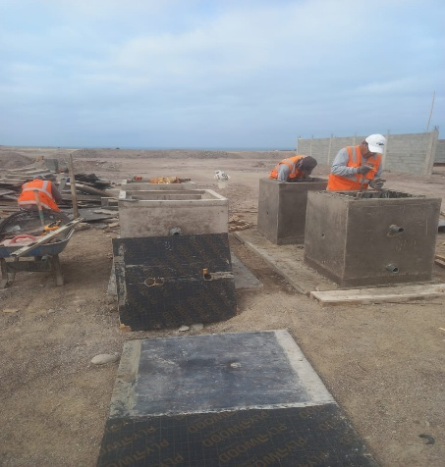 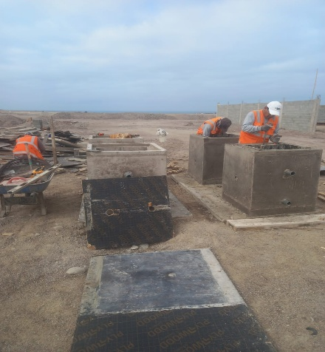  |  |  |  |  |  |  |  |  |  |  |  |  |  |  |  |  | 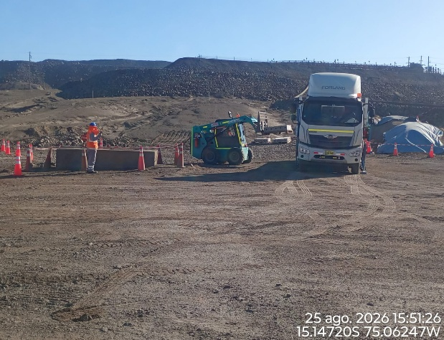 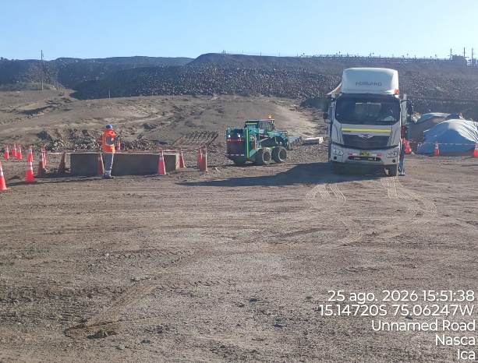

 | SUMINISTRO DE BUZON DE PASO |  |  |  |  |  |  |  |  |  |  |  |  |  |  |  |  | traslado y almacenamiento de bancoductos en rampa norte

 | Fotografia N°03 |  |  |  |  |  |  |  |  |  |  |  |  |  |  |  |  | Fotografia N°04
 | 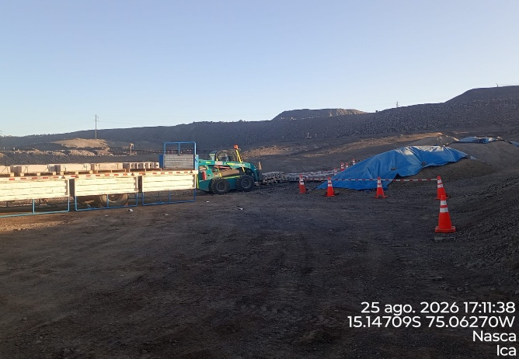 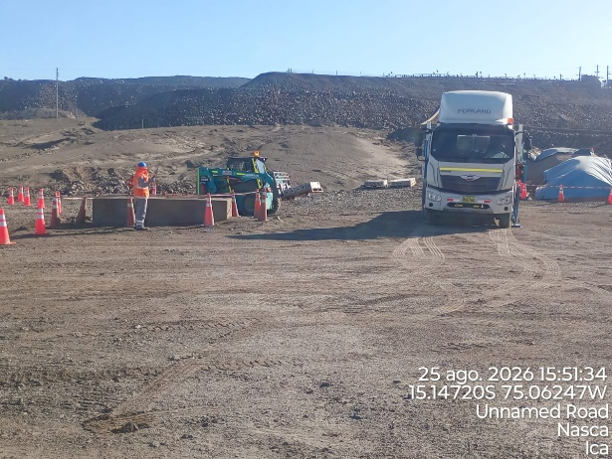 |  |  |  |  |  |  |  |  |  |  |  |  |  |  |  |  | 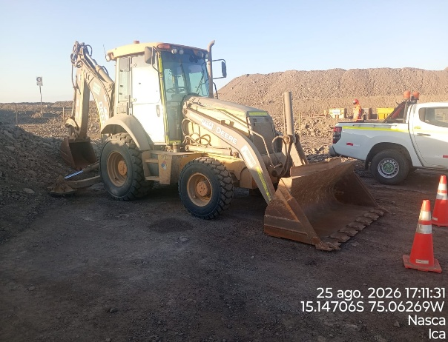 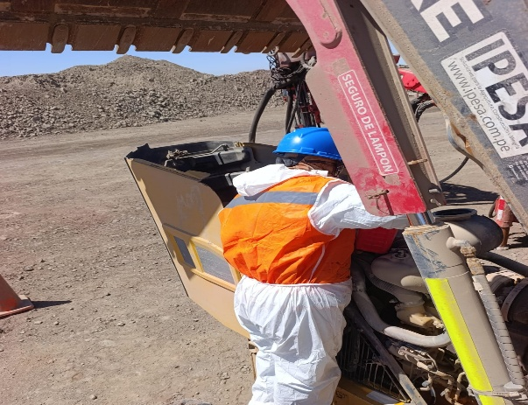

 | acopio de material arena y afirmado |  |  |  |  |  |  |  |  |  |  |  |  |  |  |  |  | retroexcavadora en rampa norte y su mantenimiento preventivo

Histograma de Equipos |  |  |  |  |  |  |  |  | Jornada laboral |  |  |  | Jornada Laboral | 7:00:00 | 7:30:00 | 8:00:00
 | Equipos |  |  |  |  | hh.ss | hh.aa |  | Actividad |  |  |  | UbicaciónCANTERA | 7:00:00 | 7:30:00 | 8:00:00 | 8:30:00 | 9:00:00 | 9:30:00 | 10:00:00 | 10:30:00 | 11:00:00 | 11:30:00 | 12:00:00 | 12:30:00 | 13:00:00 | 13:30:00 | 14:00:00 | 14:30:00 | 15:00:00 | 15:30:00 | 16:00:00 | 16:30:00 | 17:00:00
 | Retroexcavadora |  |  |  |  | 2.5 |  |  |  |  |  |  |  |  |  | 0.5 | 8:30:00 | 9:00:00 | 9:30:00 | 10:00:00 | 10:30:00 | 11:00:00 | 11:30:00 | 12:00:00 | 12:30:00 | 13:00:00 |  |  | 14:30:00 | 15:00:00 | 15:30:00 | 16:00:00 | 16:30:00 | 17:00:00 | 17:30:00 | 18:00:00 | 18:30:00 | HORAS ACUMULADAS POR EQUIPO
EQUIPOS | Minicargador |  |  |  |  | 3.5 |  |  | traslado de bancoductos |  |  |  |  |  |  |  | 0 |  |  |  |  |  |  |  |  |  |  |  | 0.5 | 0.5 | 0.5 | 0.5 | 0.5 | 0.5 |  |  |  | 1.5
 |  |  |  |  |  | hh.ss | hh.aa |  |  |  |  |  |  |  |  |  |  |  |  |  | 0.5 | 0.5 | 0.5 | S | S | S | 0.5 | 0.5 |  |  |  | 0.5 | 0.5 |  |  |  |  | 1.75
 | Vibroapisonar |  |  |  |  | 0
EQUIPOS MENORES |  |  |  |  |  | 0 |  |  |  |  |  |  |  |  |  |  |  |  |  |  |  |  |  |  |  |  |  |  |  |  |  |  |  |  |  |  |  | 0
 |  |  |  |  |  | 0 |  |  |  |  |  |  |  |  |  |  |  |  |  |  |  |  |  |  |  |  |  |  |  |  |  |  |  |  |  |  |  | 0
 |  |  |  |  |  | 0 |  |  |  |  |  |  |  |  |  |  |  |  |  |  |  |  |  |  |  |  |  |  |  |  |  |  |  |  |  |  |  | 0
 |  |  |  |  |  | 0.25 |  |  |  |  |  |  |  |  |  |  |  |  |  |  |  |  |  |  |  |  |  |  |  |  |  |  |  |  |  |  |  | 0
 | Total |  |  |  |  | 6.25 | 0 |  | 0 |  |  |  | Frecuencia de equipos | 0 | 0 | 0.5 |  |  |  |  |  |  |  |  |  |  |  |  |  |  |  |  |  |  |  |  |  | 0.25
 |  |  |  |  |  |  |  |  |  |  |  |  |  |  |  |  | 0 | 0 | 0 | 0 | 0.5 | 0.5 | 0.5 | 0 | 0 | 0 | 0.5 | 0.5 | 0.5 | 0.5 | 0.5 | 1 | 1 | 0.5 | 0 | 0 | 0

